ver1
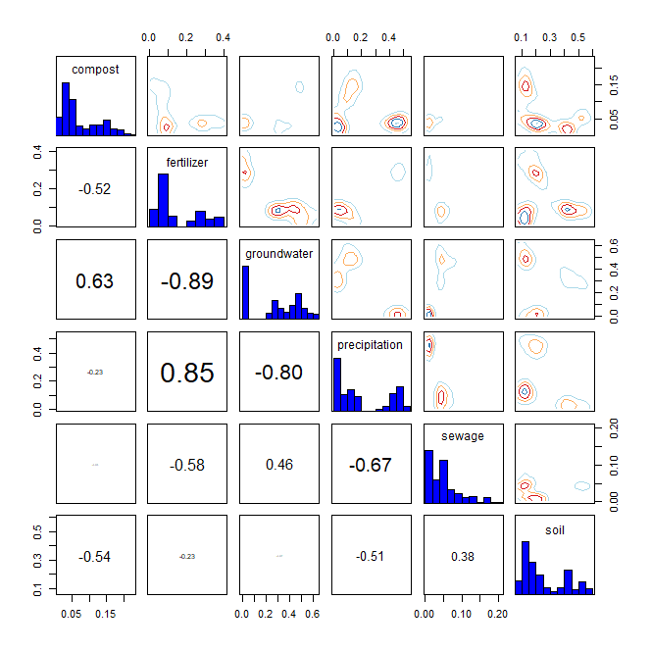
* R language MixSIAR package 기반 Bayesian Isotope Mixing Model 적합 결과
 |  |  |  |  |  |  |  |  | DIC | median of xi
1. 사용 데이터: 2024 환경기초조사사업 결과(d15N, d18O) |  |  |  |  |  |  |  |  | 2027.495 | d15N | 0.8
2. 조사하천: 지석천 |  |  |  |  |  |  |  |  |  | d18O | 0.2
3. 조사기간: 2024년 4~9월
4. 공변인: 월(month)
5. 설정 오염원: 퇴비(compost), 화학비료(fertilizer), 토양(soil), 하수(sewage), 지하수(groundwater), 강우(precipitation)

6. Model 적합 결과
1) isospace plot
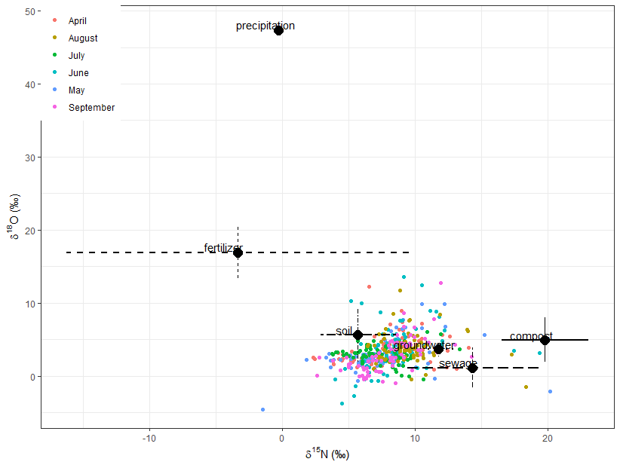

2) prior=1
`-> 조사 전 모든 오염원에 대한 사전 가능성(사전분포 모수)을 동일하게 설정
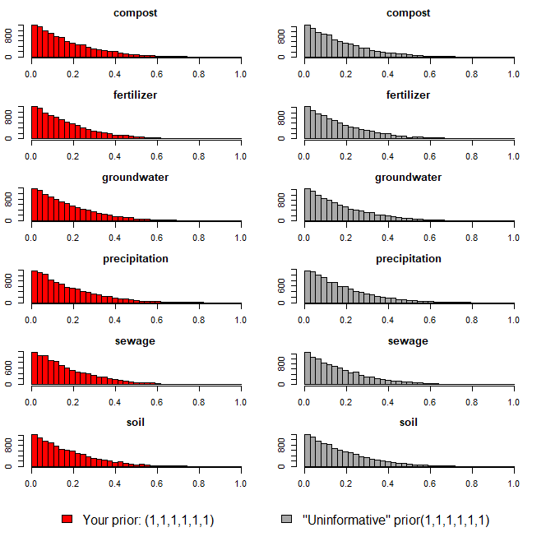

3) Model 실행 결과(오염원 기여율 추정 결과)
`-> 각 오염원 별 추정 기여율에 대한 신뢰구간 포함

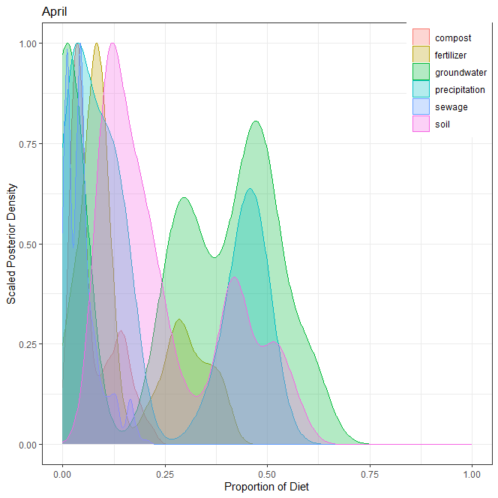
1] 4월
오염원 | 평균 | 표준편차 | 2.50% | 5% | 25% | 50% | 75% | 95% | 97.50%
퇴비(compost) | 0.072 | 0.054 | 0.014 | 0.016 | 0.032 | 0.048 | 0.114 | 0.176 | 0.195
화학비료(fertilizer) | 0.149 | 0.118 | 0.011 | 0.016 | 0.072 | 0.092 | 0.270 | 0.375 | 0.389
토양(soil) | 0.250 | 0.149 | 0.084 | 0.091 | 0.121 | 0.192 | 0.403 | 0.528 | 0.556
하수(sewage) | 0.049 | 0.042 | 0.005 | 0.006 | 0.013 | 0.041 | 0.064 | 0.134 | 0.167
지하수(groundwater) | 0.281 | 0.210 | 0.000 | 0.000 | 0.020 | 0.303 | 0.472 | 0.591 | 0.608
강우(precipitation) | 0.199 | 0.184 | 0.009 | 0.011 | 0.034 | 0.118 | 0.431 | 0.485 | 0.505
합계 | 1.000

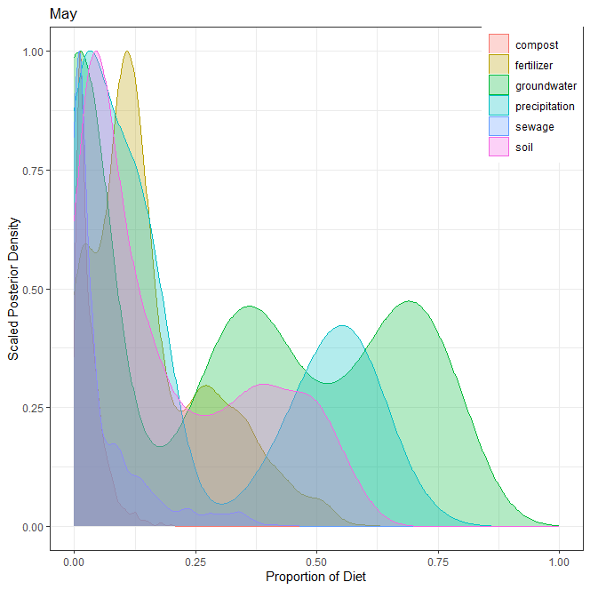
2] 5월
오염원 | 평균 | 표준편차 | 2.50% | 5% | 25% | 50% | 75% | 95% | 97.50%
퇴비(compost) | 0.031 | 0.029 | 0.003 | 0.004 | 0.011 | 0.021 | 0.043 | 0.090 | 0.116
화학비료(fertilizer) | 0.158 | 0.125 | 0.002 | 0.003 | 0.077 | 0.123 | 0.240 | 0.409 | 0.453
토양(soil) | 0.198 | 0.175 | 0.010 | 0.013 | 0.045 | 0.130 | 0.354 | 0.520 | 0.553
하수(sewage) | 0.060 | 0.083 | 0.001 | 0.001 | 0.007 | 0.024 | 0.083 | 0.260 | 0.323
지하수(groundwater) | 0.324 | 0.286 | 0.000 | 0.000 | 0.008 | 0.325 | 0.606 | 0.769 | 0.800
강우(precipitation) | 0.229 | 0.231 | 0.003 | 0.004 | 0.024 | 0.126 | 0.480 | 0.629 | 0.658
합계 | 1.000

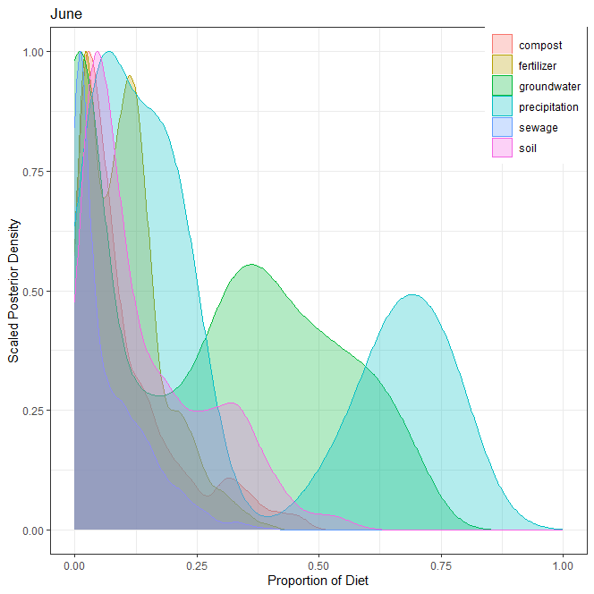
3] 6월
오염원 | 평균 | 표준편차 | 2.50% | 5% | 25% | 50% | 75% | 95% | 97.50%
퇴비(compost) | 0.103 | 0.104 | 0.004 | 0.007 | 0.029 | 0.064 | 0.142 | 0.339 | 0.384
화학비료(fertilizer) | 0.104 | 0.077 | 0.006 | 0.008 | 0.036 | 0.098 | 0.144 | 0.254 | 0.298
토양(soil) | 0.148 | 0.128 | 0.011 | 0.017 | 0.046 | 0.099 | 0.236 | 0.392 | 0.436
하수(sewage) | 0.068 | 0.075 | 0.001 | 0.001 | 0.009 | 0.036 | 0.105 | 0.220 | 0.262
지하수(groundwater) | 0.270 | 0.228 | 0.000 | 0.000 | 0.011 | 0.289 | 0.453 | 0.644 | 0.681
강우(precipitation) | 0.307 | 0.275 | 0.024 | 0.029 | 0.063 | 0.187 | 0.622 | 0.776 | 0.797
합계 | 1.000

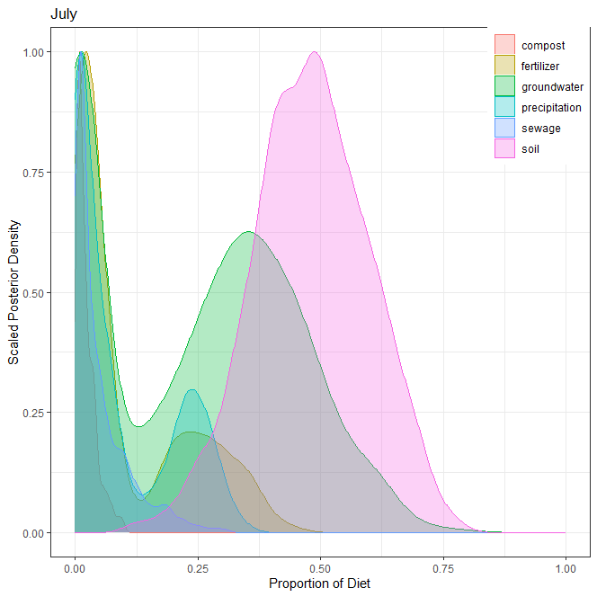
4] 7월
오염원 | 평균 | 표준편차 | 2.50% | 5% | 25% | 50% | 75% | 95% | 97.50%
퇴비(compost) | 0.023 | 0.020 | 0.002 | 0.003 | 0.008 | 0.017 | 0.033 | 0.067 | 0.078
화학비료(fertilizer) | 0.110 | 0.121 | 0.003 | 0.005 | 0.016 | 0.045 | 0.210 | 0.350 | 0.369
토양(soil) | 0.482 | 0.117 | 0.248 | 0.291 | 0.403 | 0.482 | 0.562 | 0.675 | 0.700
하수(sewage) | 0.050 | 0.058 | 0.001 | 0.002 | 0.010 | 0.027 | 0.071 | 0.181 | 0.214
지하수(groundwater) | 0.242 | 0.196 | 0.000 | 0.000 | 0.019 | 0.268 | 0.400 | 0.559 | 0.612
강우(precipitation) | 0.093 | 0.103 | 0.001 | 0.002 | 0.007 | 0.044 | 0.201 | 0.280 | 0.299
합계 | 1.000

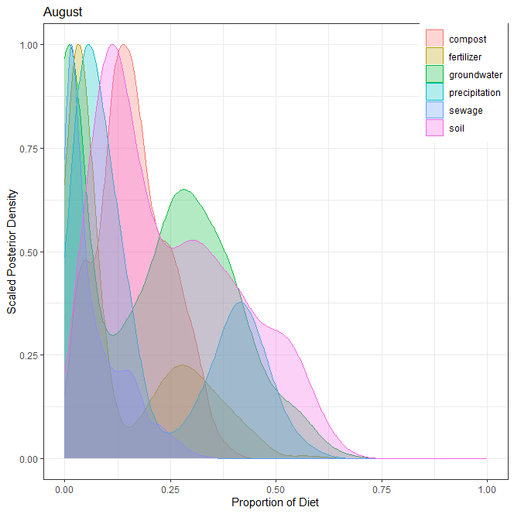
5] 8월
오염원 | 평균 | 표준편차 | 2.50% | 5% | 25% | 50% | 75% | 95% | 97.50%
퇴비(compost) | 0.163 | 0.083 | 0.021 | 0.030 | 0.107 | 0.155 | 0.222 | 0.309 | 0.329
화학비료(fertilizer) | 0.129 | 0.137 | 0.002 | 0.004 | 0.027 | 0.054 | 0.247 | 0.397 | 0.429
토양(soil) | 0.247 | 0.160 | 0.031 | 0.041 | 0.112 | 0.208 | 0.364 | 0.544 | 0.576
하수(sewage) | 0.069 | 0.070 | 0.002 | 0.003 | 0.014 | 0.039 | 0.109 | 0.220 | 0.249
지하수(groundwater) | 0.209 | 0.169 | 0.000 | 0.000 | 0.019 | 0.225 | 0.337 | 0.493 | 0.546
강우(precipitation) | 0.183 | 0.166 | 0.013 | 0.018 | 0.048 | 0.103 | 0.364 | 0.478 | 0.505
합계 | 1.000

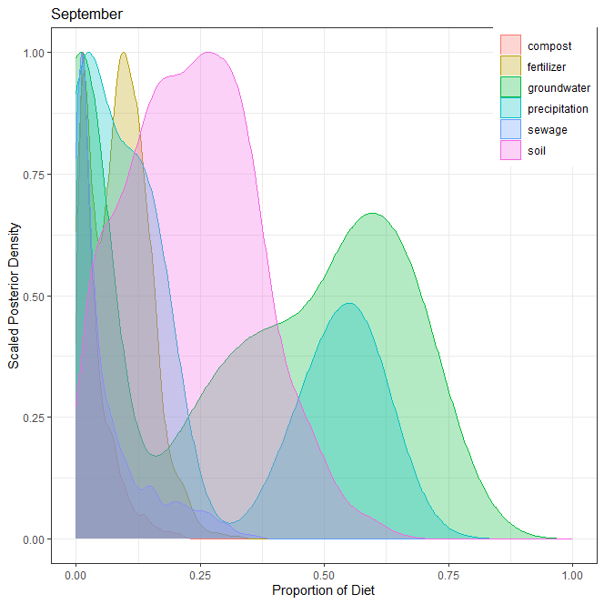
6] 9월
오염원 | 평균 | 표준편차 | 2.50% | 5% | 25% | 50% | 75% | 95% | 97.50%
퇴비(compost) | 0.040 | 0.039 | 0.003 | 0.005 | 0.013 | 0.027 | 0.056 | 0.123 | 0.148
화학비료(fertilizer) | 0.088 | 0.058 | 0.003 | 0.006 | 0.036 | 0.089 | 0.126 | 0.185 | 0.212
토양(soil) | 0.236 | 0.128 | 0.022 | 0.034 | 0.137 | 0.234 | 0.323 | 0.457 | 0.495
하수(sewage) | 0.064 | 0.078 | 0.001 | 0.002 | 0.009 | 0.030 | 0.090 | 0.248 | 0.276
지하수(groundwater) | 0.342 | 0.270 | 0.000 | 0.000 | 0.015 | 0.378 | 0.581 | 0.721 | 0.756
강우(precipitation) | 0.230 | 0.229 | 0.002 | 0.003 | 0.020 | 0.132 | 0.485 | 0.618 | 0.644
합계 | 1.000

7] 각 오염원 별 correlation

ver2
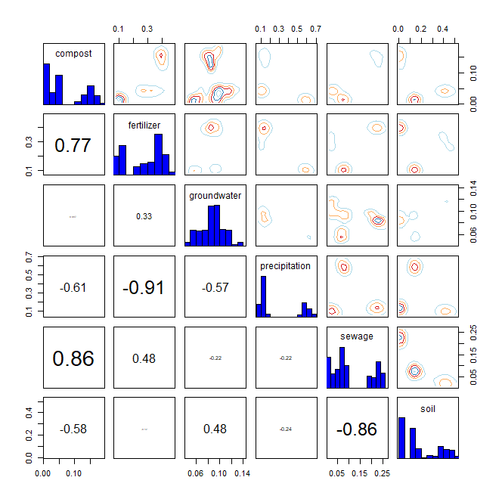
* R language MixSIAR package 기반 Bayesian Isotope Mixing Model 적합 결과
 |  |  |  |  |  |  |  |  | DIC | median of xi
1. 사용 데이터: 2024 환경기초조사사업 결과(d15N, d18O) |  |  |  |  |  |  |  |  | 1950.465 | d15N | 0.4
2. 조사하천: 지석천 |  |  |  |  |  |  |  |  |  | d18O | 0.2
3. 조사기간: 2024년 4~9월
4. 공변인: 강우 여부(rain)
5. 설정 오염원: 퇴비(compost), 화학비료(fertilizer), 토양(soil), 하수(sewage), 지하수(groundwater), 강우(precipitation)

6. Model 적합 결과
1) isospace plot
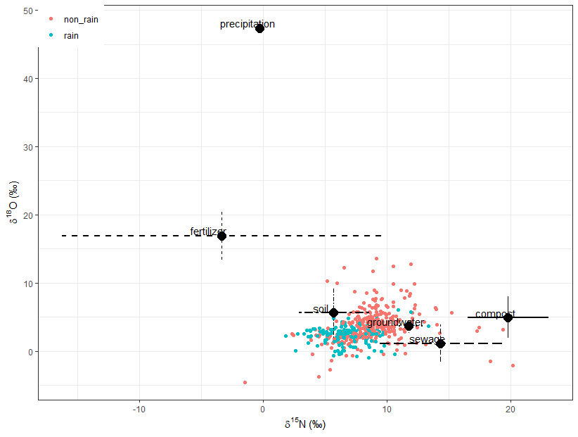

2) prior=1
`-> 조사 전 모든 오염원에 대한 사전 가능성(사전분포 모수)을 동일하게 설정
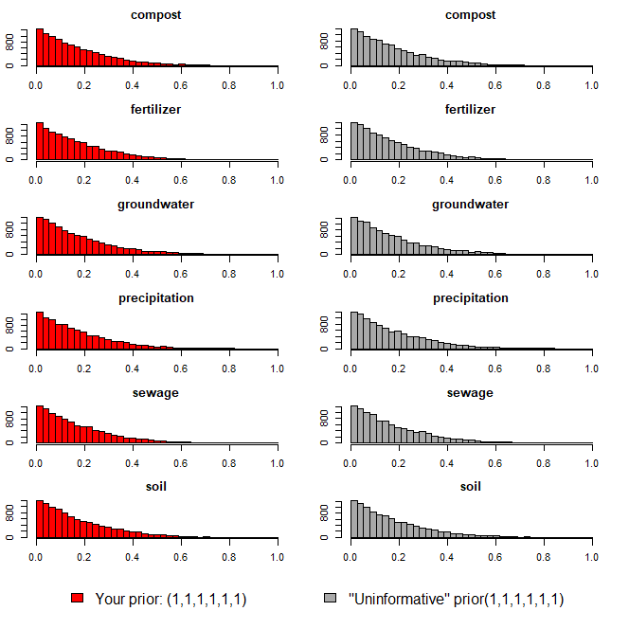

3) Model 실행 결과(오염원 기여율 추정 결과)
`-> 각 오염원 별 추정 기여율에 대한 신뢰구간 포함

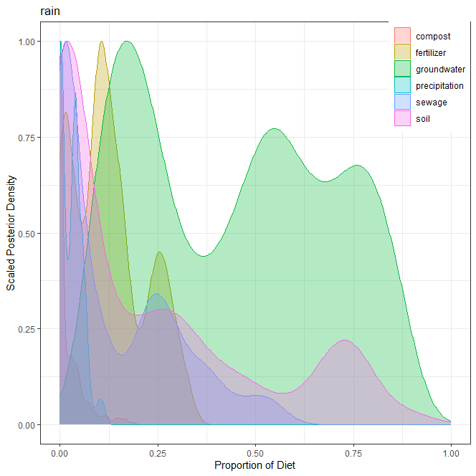
1] 강우(rain)
오염원 | 평균 | 표준편차 | 2.50% | 5% | 25% | 50% | 75% | 95% | 97.50%
퇴비(compost) | 0.023 | 0.037 | 0.000 | 0.000 | 0.000 | 0.002 | 0.035 | 0.107 | 0.141
화학비료(fertilizer) | 0.125 | 0.091 | 0.001 | 0.002 | 0.046 | 0.110 | 0.176 | 0.288 | 0.308
토양(soil) | 0.226 | 0.263 | 0.000 | 0.000 | 0.009 | 0.098 | 0.356 | 0.758 | 0.794
하수(sewage) | 0.143 | 0.154 | 0.000 | 0.000 | 0.010 | 0.073 | 0.251 | 0.457 | 0.515
지하수(groundwater) | 0.451 | 0.247 | 0.093 | 0.105 | 0.208 | 0.473 | 0.662 | 0.833 | 0.865
강우(precipitation) | 0.032 | 0.026 | 0.000 | 0.000 | 0.007 | 0.034 | 0.049 | 0.075 | 0.098
합계 | 1.000

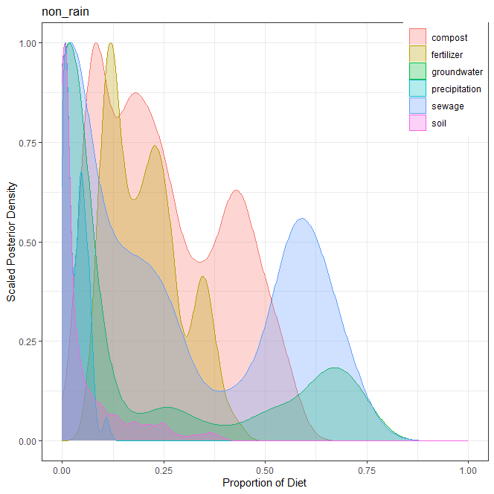
2] 비강우(non_rain)
오염원 | 평균 | 표준편차 | 2.50% | 5% | 25% | 50% | 75% | 95% | 97.50%
퇴비(compost) | 0.256 | 0.150 | 0.053 | 0.063 | 0.122 | 0.225 | 0.392 | 0.513 | 0.542
화학비료(fertilizer) | 0.206 | 0.090 | 0.083 | 0.091 | 0.125 | 0.198 | 0.263 | 0.368 | 0.384
토양(soil) | 0.056 | 0.085 | 0.000 | 0.000 | 0.003 | 0.014 | 0.071 | 0.250 | 0.320
하수(sewage) | 0.264 | 0.251 | 0.000 | 0.000 | 0.019 | 0.181 | 0.552 | 0.668 | 0.693
지하수(groundwater) | 0.184 | 0.259 | 0.004 | 0.004 | 0.010 | 0.025 | 0.307 | 0.705 | 0.736
강우(precipitation) | 0.034 | 0.026 | 0.001 | 0.002 | 0.011 | 0.032 | 0.053 | 0.075 | 0.089
합계 | 1.000

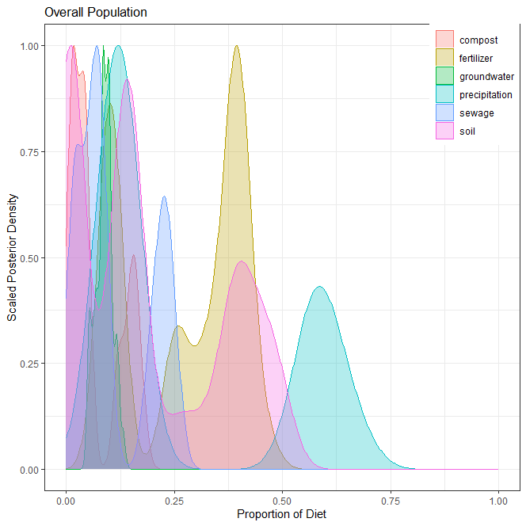
3] 전체(overall)
오염원 | 평균 | 표준편차 | 2.50% | 5% | 25% | 50% | 75% | 95% | 97.50%
퇴비(compost) | 0.068 | 0.059 | 0.008 | 0.009 | 0.015 | 0.042 | 0.123 | 0.168 | 0.175
화학비료(fertilizer) | 0.274 | 0.132 | 0.088 | 0.091 | 0.109 | 0.324 | 0.395 | 0.419 | 0.444
토양(soil) | 0.184 | 0.167 | 0.009 | 0.009 | 0.011 | 0.141 | 0.370 | 0.474 | 0.489
하수(sewage) | 0.110 | 0.084 | 0.013 | 0.014 | 0.046 | 0.076 | 0.208 | 0.240 | 0.258
지하수(groundwater) | 0.087 | 0.020 | 0.050 | 0.053 | 0.074 | 0.088 | 0.099 | 0.119 | 0.128
강우(precipitation) | 0.277 | 0.226 | 0.085 | 0.089 | 0.111 | 0.138 | 0.566 | 0.637 | 0.665
합계 | 1.000

4] 각 오염원 별 correlation

